Gràfics
 | ENQUESTA PER A L'ESTUDIANTAT DE NOU INGRÉS CURS 2016-2017

 |  | Global UPC
Gènere

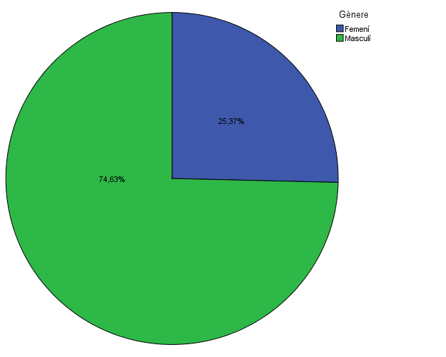

Estudis cursats

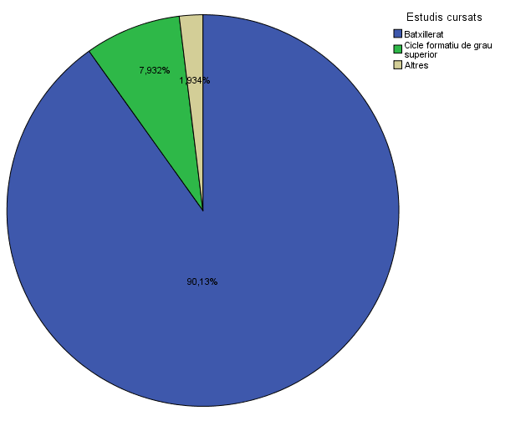

Per què has escollit els estudis en què t'has matriculat?

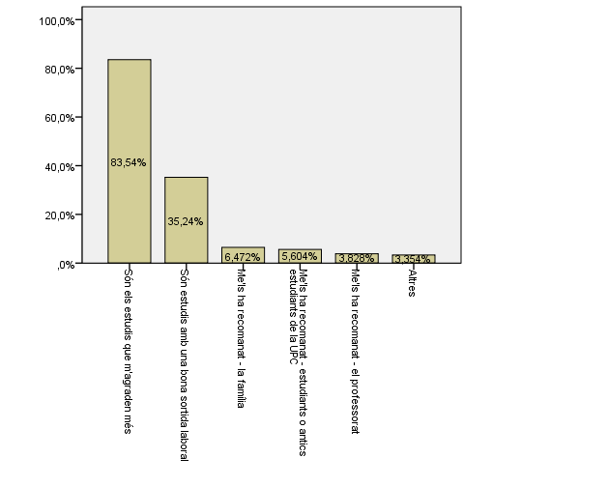

Quan vas decidir que faries aquests estudis?
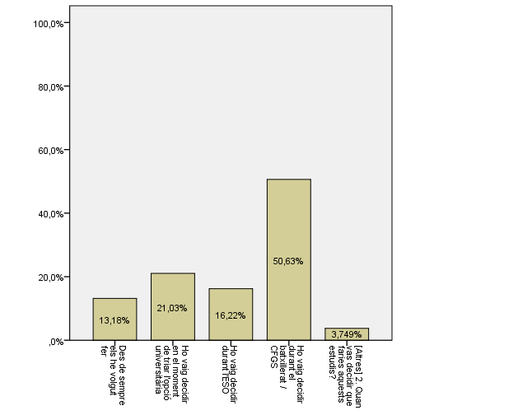

Perquè has escollit aquesta escola/facultat per cursar aquests estudis?

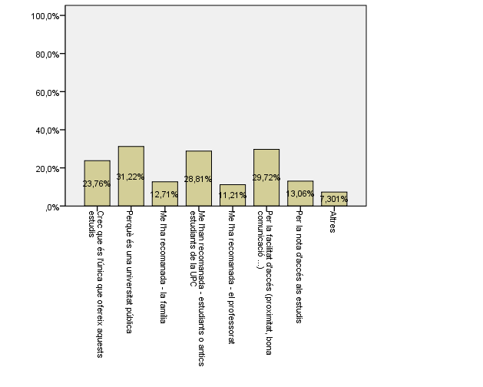

Has participat en activitats d'orientació dels estudis de la UPC?

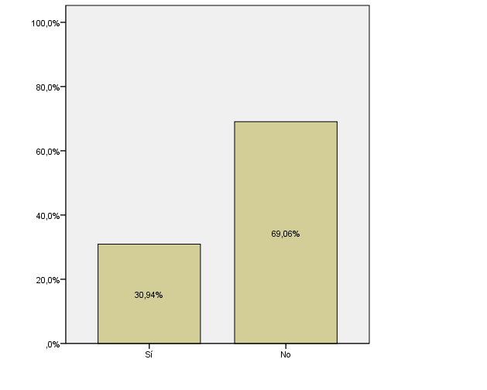

(*Només els que han contestat "Sí" a la pregunta anterior.)
Activitats d'orientació

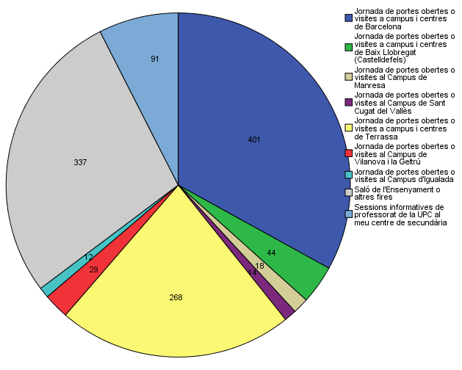

Quins canals has utilitzat per informar-te?

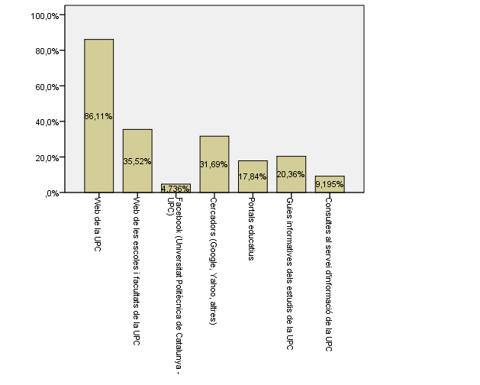

Disposes d'algun d'aquests certificats d'anglès de nivell B2.2?

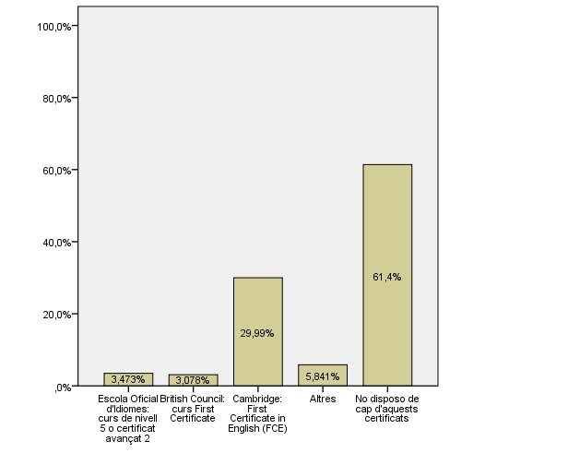

Comparativa
 | ENQUESTA PER A L'ESTUDIANTAT DE NOU INGRÉS

2014-2015 |  | 2016-2017

Gènere
Gènere

Estudis cursats
Estudis cursats

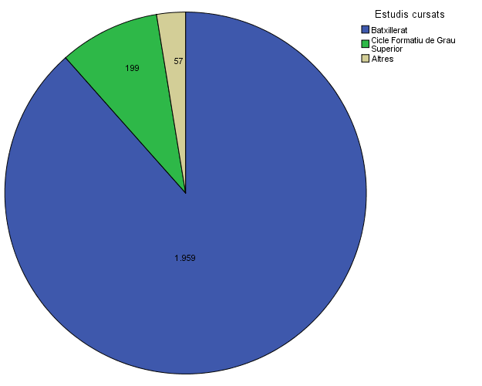

Per què has escollit els estudis en què t'has matriculat?
Per què has escollit els estudis en què t'has matriculat?

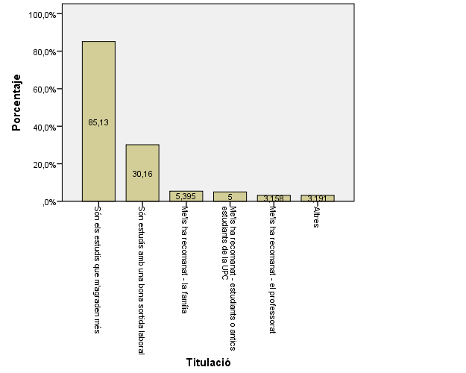

Quan vas decidir que faries aquests estudis?
Quan vas decidir que faries aquests estudis?

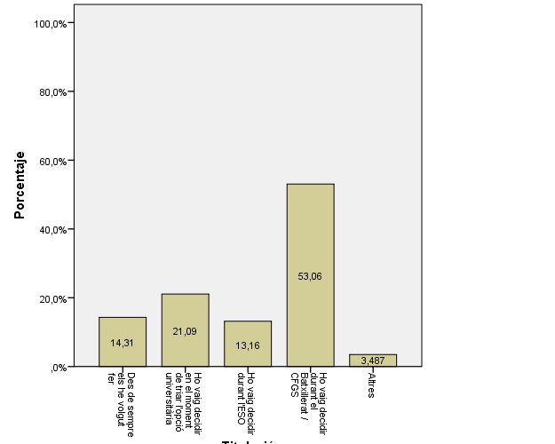

Perquè has escollit aquesta escola/facultat per cursar aquests estudis?
Perquè has escollit aquesta escola/facultat per cursar aquests estudis?

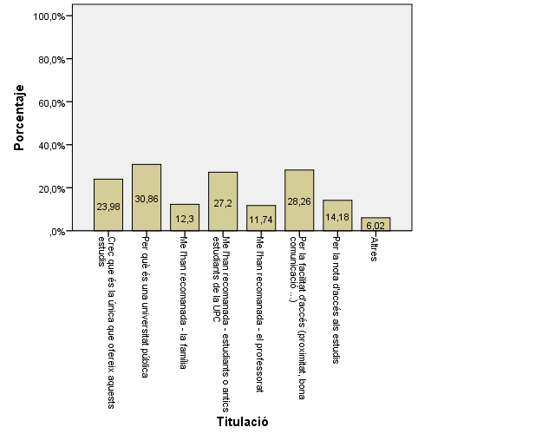

Has participat en activitats d'orientació dels estudis de la UPC?
Has participat en activitats d'orientació dels estudis de la UPC?

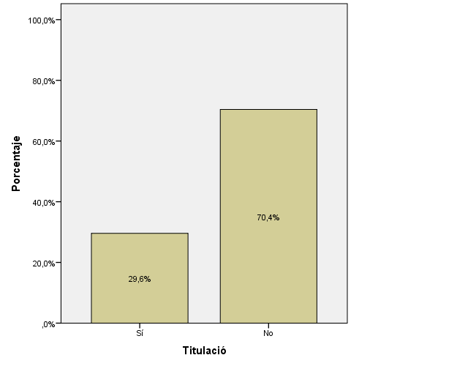

(*Només els que han contestat "Sí" a la pregunta anterior.) |  | (*Només els que han contestat "Sí" a la pregunta anterior.)
Activitats d'orientació
Activitats d'orientació
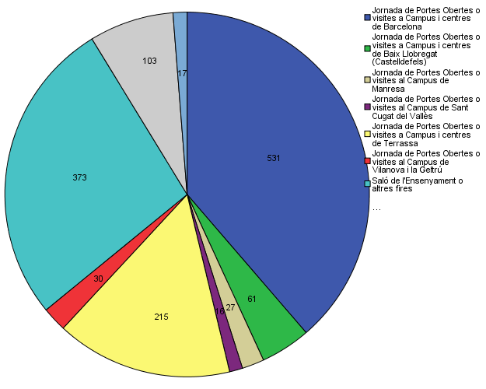

Quins canals has utilitzat per informar-te?
Quins canals has utilitzat per informar-te?

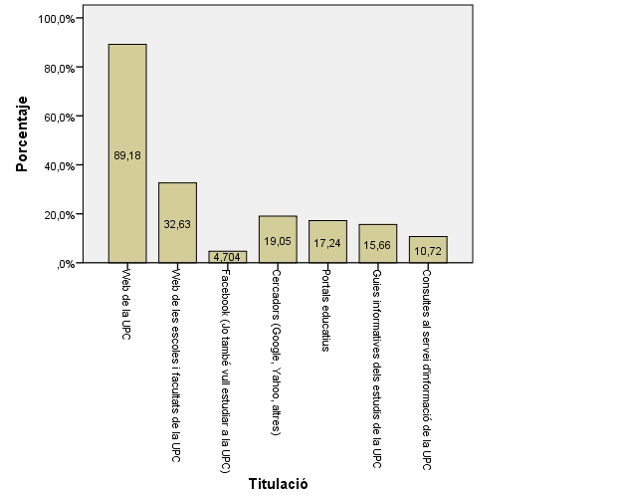

Disposes d'algun d'aquests certificats d'anglès de nivell B2.2?
Disposes d'algun d'aquests certificats d'anglès de nivell B2.2?

